DOTACION
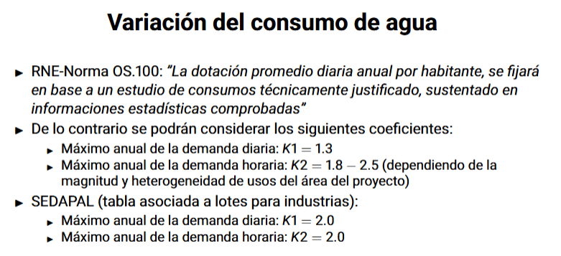
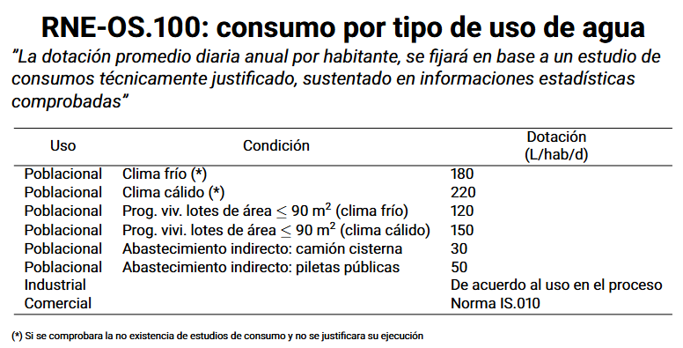
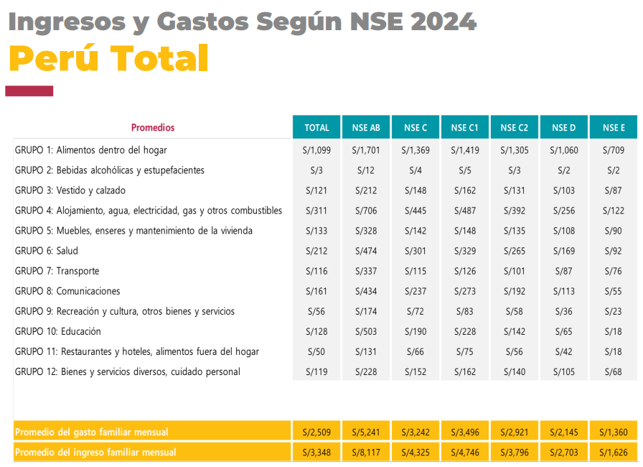
CLIMA
El área donde se ubica el proyecto se encuentra a una altitud de 1279.315
m.s.n.m. y su temperatura oscila entre 12ºC y 19ºC, presentando así un clima
cálido seco todo el año. Precipitación Pluvial media-alta

Ingresos Familiares:
En el distrito de Cascas predomina una economía de subsistencia sin
mucha probabilidad de ahorro o inversión, debido a que el ingreso
promedio mensual es de S/.550.00 (quinientos cincuenta con 00/100
nuevos soles) dentro del área urbana.

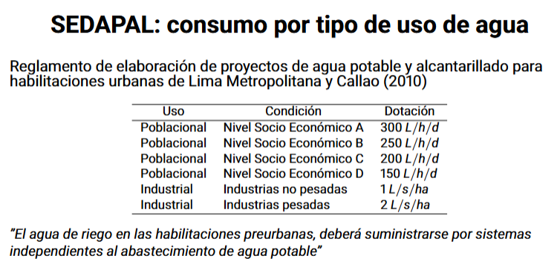
1. DOTACION SEGUN RNE-OS.100
CLIMA | CALIDO SECO
AREA DE LOTES | >90 m2
DOTACION | 180 | L/hab/d

2. DOTACION SEGUN SEDAPAL
NSE | NSE D
DOTACION | 150 | L/hab/d

MEMORIA DESCRIPTIVA INDICABA 150L/HAB/DIA. ASI QUE SE ASUME ESA DOTACION

CAUDAL DE DISEÑO
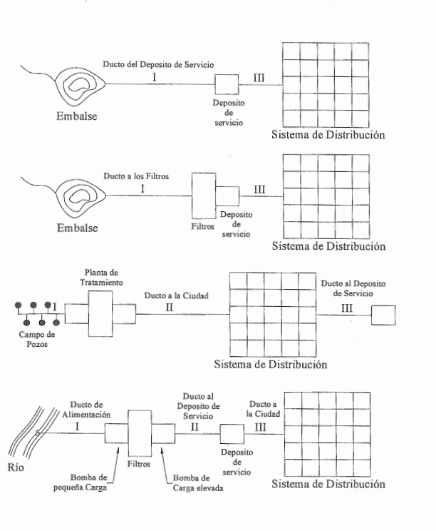
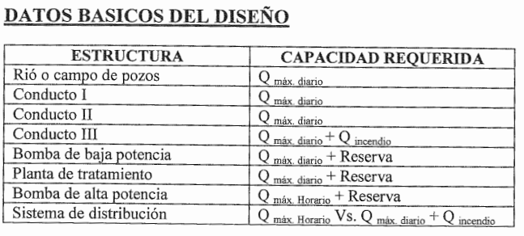
1. Poblacion de diseño (P)

 | P | 6807 | hab

2. Dotacion (D)

 | D | 150 | L/hab/dia

3. Caudal Promedio Diario (Qm)

 | Qm | 11.82 | L/s

4. Caudal Maximo Diario (Qmd)

 | K1 | 1.3 | coeficiente de máxima demanda diaria (K1 = 1.3)

 | Qmd | 15.36 | L/s

5. Caudal Maximo Horario (Qmh)

 | K2 | 2 | coeficiente de máxima demanda horaria (K2 = 1.8 a 2.5)

 | Qmh | 23.64 | L/s

6. Caudal de Diseño segun el Tipo de Estructura

 | Tipo de estructura |  | Capacidad requerida
 | Obra de captacion |  | Qmd | 15.36
 | Linea de conduccion |  | Qmd | 15.36
 | Planta de tratamiento |  | Qmd | 15.36
 | Linea de aduccion |  | Qmd | 15.36
 | Tanque de Almacenamiento |  | Qmd | 15.36
 | Linea de alimentacion de la red |  | Qmh | 23.64
 | Red de distribucion |  | Qmh | 23.64 | AREAS | Qincendio?
 |  |  |  |  |  | NO HAY CAUDAL DE DISEÑO POR SER UNA POBLACION MENOR A 10 MIL HABITANTES

LC1
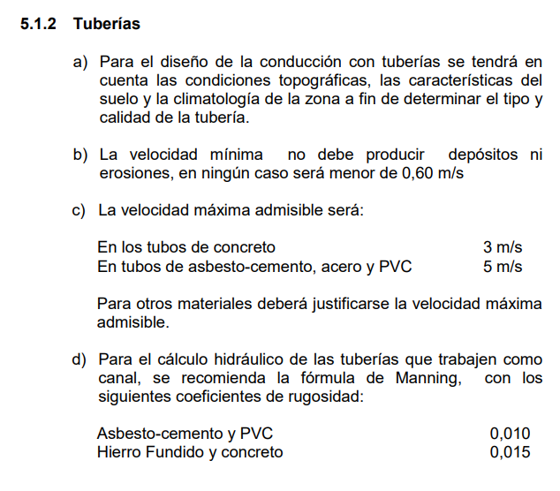
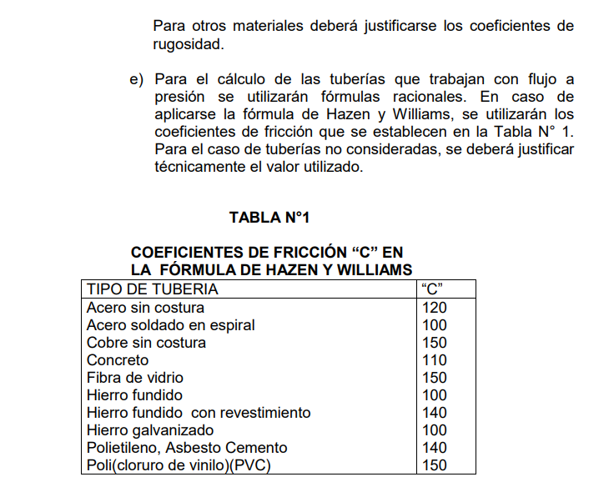
1. Caudal de Diseño

 | Qmd | 10.00 | L/s
 |  | 0.01 | m3/s

2. Carga o energía total disponible

 | Tubería de Línea de Conduccion 2
 | Cota Inicio | 1505.739 | m.s.n.m
 | Cota Final | 1390.747 | m.s.n.m
 | Cota mas baja | 1362.958 | m.s.n.m

 | Carga Total disponible
 | Ht | 114.99 | m

3. Presion de Diseño

 | Pd | 171.3 | mca (factor de seguridad 1.2)
 |  | 17.13 | kg/cm2
 |  | 243.69 | psi
 |  | 17.48 | bar

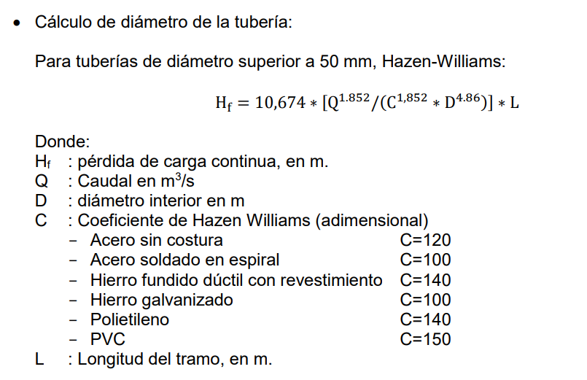
 | Determinación de la Clase |  | https://mediahub.wavin.com/m/374e9b4d5e52d073/original/Ficha_Tecnica_PVC-U_Pavco_Wavin.pdf
 | CLASE | Tubería clase 20 - Serie 5 (PN20 = 20 bar)

4. Diametro Mínimo

 | Velocidad minima y máxima RNE
 | Vmin | 0.60 | m/s
 | Vmax | 3.00 | m/s (para PCV)

 | Diametro mínimo y máximo
 | D_max | 5.74 | in
 |  | 145.67 | mm
 | D_min | 2.56 | in
 |  | 65.15 | mm

PERFIL DE LA LÍNEA DE CONDUCCIÓN
PRESION DINAMICA
5. Hazen Williams

 | Diametro escogido
 | D_min | 3.50 | in
 |  | 0.0889 | m

 | Coeficiente de Hazen Williams
 | C | 150 | para PVC

 | Longitud de la linea de conduccion 2
 | L | 2937.96 | m

 | Hf | 76.21 | m | La carga total disponible puede transportar agua al reservorio. Todo OK

6. Verificamos

 | Velocidad
 | V | 1.61 | m/s | CUMPLE

5. Presiones en Nodos - Hazen Williams

 | Linea de Contuccion 1
 | C | 150
 | D | 3.50 | in
 | Qmd | 0.01 | m3/s

 |  |  |  |  |  |  |  |  |  | P.V LC1 | L.G.H |  | Para grafico
 | Tubería | L (m) | D (m) | C | Q (m3/s) | V (m/s) | hf (m) | NODO | PROGRESIVA | Z | H | p/y (mca) | L.P.Estatica
 | 1 | 6.28 | 0.0889 | 150 | 0.01 | 1.61 | 0.16 | 1 | 0 | 1505.739 | 1505.739 | 0.00 | 1505.739
 | 2 | 24.52 | 0.0889 | 150 | 0.01 | 1.61 | 0.64 | 2 | 6.26 | 1505.2 | 1505.58 | 0.38 | 1505.739
 | 3 | 11.07 | 0.0889 | 150 | 0.01 | 1.61 | 0.29 | 3 | 30.69 | 1503.068 | 1504.94 | 1.87 | 1505.739
 | 4 | 26.24 | 0.0889 | 150 | 0.01 | 1.61 | 0.68 | 4 | 41.74 | 1502.349 | 1504.65 | 2.30 | 1505.739
 | 5 | 36.18 | 0.0889 | 150 | 0.01 | 1.61 | 0.94 | 5 | 67.61 | 1497.929 | 1503.97 | 6.04 | 1505.739
 | 6 | 23.24 | 0.0889 | 150 | 0.01 | 1.61 | 0.60 | 6 | 103.72 | 1495.616 | 1503.03 | 7.42 | 1505.739
 | 7 | 13.98 | 0.0889 | 150 | 0.01 | 1.61 | 0.36 | 7 | 126.91 | 1494.162 | 1502.43 | 8.27 | 1505.739
 | 8 | 31.79 | 0.0889 | 150 | 0.01 | 1.61 | 0.82 | 8 | 140.82 | 1492.731 | 1502.07 | 9.34 | 1505.739
 | 9 | 48.69 | 0.0889 | 150 | 0.01 | 1.61 | 1.26 | 9 | 172.3 | 1488.285 | 1501.24 | 12.96 | 1505.739
 | 10 | 9.02 | 0.0889 | 150 | 0.01 | 1.61 | 0.23 | 10 | 220.9 | 1485.299 | 1499.98 | 14.68 | 1505.739
 | 11 | 43.90 | 0.0889 | 150 | 0.01 | 1.61 | 1.14 | 11 | 229.92 | 1485.307 | 1499.75 | 14.44 | 1505.739
 | 12 | 39.31 | 0.0889 | 150 | 0.01 | 1.61 | 1.02 | 12 | 273.81 | 1486.131 | 1498.61 | 12.48 | 1505.739
 | 13 | 75.03 | 0.0889 | 150 | 0.01 | 1.61 | 1.95 | 13 | 313.12 | 1486.143 | 1497.59 | 11.45 | 1505.739
 | 14 | 92.18 | 0.0889 | 150 | 0.01 | 1.61 | 2.39 | 14 | 388.12 | 1484.084 | 1495.64 | 11.56 | 1505.739
 | 15 | 21.84 | 0.0889 | 150 | 0.01 | 1.61 | 0.57 | 15 | 480.29 | 1482.518 | 1493.25 | 10.73 | 1505.739
 | 16 | 36.40 | 0.0889 | 150 | 0.01 | 1.61 | 0.94 | 16 | 502.11 | 1481.665 | 1492.68 | 11.02 | 1505.739
 | 17 | 8.27 | 0.0889 | 150 | 0.01 | 1.61 | 0.21 | 17 | 538.46 | 1479.692 | 1491.74 | 12.05 | 1505.739
 | 18 | 70.36 | 0.0889 | 150 | 0.01 | 1.61 | 1.83 | 18 | 546.6 | 1478.207 | 1491.53 | 13.32 | 1505.739
 | 19 | 49.53 | 0.0889 | 150 | 0.01 | 1.61 | 1.28 | 19 | 616.88 | 1474.831 | 1489.70 | 14.87 | 1505.739
 | 20 | 8.72 | 0.0889 | 150 | 0.01 | 1.61 | 0.23 | 20 | 666.3 | 1471.597 | 1488.42 | 16.82 | 1505.739
 | 21 | 38.37 | 0.0889 | 150 | 0.01 | 1.61 | 1.00 | 21 | 674.99 | 1470.852 | 1488.19 | 17.34 | 1505.739
 | 22 | 26.21 | 0.0889 | 150 | 0.01 | 1.61 | 0.68 | 22 | 713.36 | 1470.489 | 1487.19 | 16.71 | 1505.739
 | 23 | 54.50 | 0.0889 | 150 | 0.01 | 1.61 | 1.41 | 23 | 739.48 | 1468.316 | 1486.51 | 18.20 | 1505.739
 | 24 | 75.18 | 0.0889 | 150 | 0.01 | 1.61 | 1.95 | 24 | 793.94 | 1466.252 | 1485.10 | 18.85 | 1505.739
 | 25 | 80.29 | 0.0889 | 150 | 0.01 | 1.61 | 2.08 | 25 | 869.12 | 1465.655 | 1483.15 | 17.50 | 1505.739
 | 26 | 65.17 | 0.0889 | 150 | 0.01 | 1.61 | 1.69 | 26 | 949.31 | 1461.56 | 1481.07 | 19.51 | 1505.739
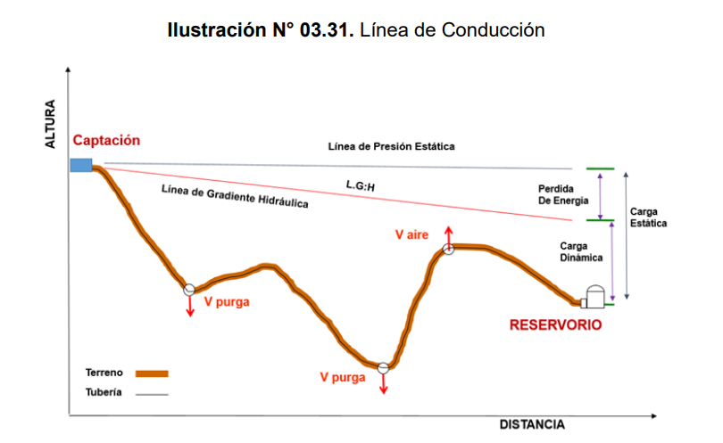
 | 27 | 36.59 | 0.0889 | 150 | 0.01 | 1.61 | 0.95 | 27 | 1014.47 | 1460.648 | 1479.38 | 18.73 | 1505.739
 | 28 | 106.31 | 0.0889 | 150 | 0.01 | 1.61 | 2.76 | 28 | 1050.96 | 1457.978 | 1478.43 | 20.45 | 1505.739
 | 29 | 107.34 | 0.0889 | 150 | 0.01 | 1.61 | 2.78 | 29 | 1157.16 | 1453.161 | 1475.67 | 22.51 | 1505.739
 | 30 | 10.27 | 0.0889 | 150 | 0.01 | 1.61 | 0.27 | 30 | 1264.29 | 1446.528 | 1472.89 | 26.36 | 1505.739
 | 31 | 95.21 | 0.0889 | 150 | 0.01 | 1.61 | 2.47 | 31 | 1274.55 | 1446.851 | 1472.62 | 25.77 | 1505.739
 | 32 | 65.04 | 0.0889 | 150 | 0.01 | 1.61 | 1.69 | 32 | 1369.53 | 1440.284 | 1470.15 | 29.87 | 1505.739
 | 33 | 20.61 | 0.0889 | 150 | 0.01 | 1.61 | 0.53 | 33 | 1434.52 | 1437.736 | 1468.46 | 30.73 | 1505.739
 | 34 | 69.45 | 0.0889 | 150 | 0.01 | 1.61 | 1.80 | 34 | 1454.91 | 1434.719 | 1467.93 | 33.21 | 1505.739
 | 35 | 180.24 | 0.0889 | 150 | 0.01 | 1.61 | 4.68 | 35 | 1524.23 | 1430.422 | 1466.13 | 35.71 | 1505.739
 | 36 | 103.33 | 0.0889 | 150 | 0.01 | 1.61 | 2.68 | 36 | 1704.33 | 1423.386 | 1461.45 | 38.07 | 1505.739
 | 37 | 23.28 | 0.0889 | 150 | 0.01 | 1.61 | 0.60 | 37 | 1807.63 | 1420.899 | 1458.77 | 37.87 | 1505.739
 | 38 | 40.51 | 0.0889 | 150 | 0.01 | 1.61 | 1.05 | 38 | 1830.83 | 1418.974 | 1458.17 | 39.20 | 1505.739
 | 39 | 40.80 | 0.0889 | 150 | 0.01 | 1.61 | 1.06 | 39 | 1871.27 | 1416.529 | 1457.12 | 40.59 | 1505.739
 | 40 | 58.18 | 0.0889 | 150 | 0.01 | 1.61 | 1.51 | 40 | 1912.05 | 1415.205 | 1456.06 | 40.86 | 1505.739
 | 41 | 23.89 | 0.0889 | 150 | 0.01 | 1.61 | 0.62 | 41 | 1970.16 | 1412.284 | 1454.55 | 42.27 | 1505.739
 | 42 | 55.05 | 0.0889 | 150 | 0.01 | 1.61 | 1.43 | 42 | 1993.94 | 1409.974 | 1453.93 | 43.96 | 1505.739
 | 43 | 36.36 | 0.0889 | 150 | 0.01 | 1.61 | 0.94 | 43 | 2048.93 | 1407.501 | 1452.50 | 45.00 | 1505.739
 | 44 | 16.31 | 0.0889 | 150 | 0.01 | 1.61 | 0.42 | 44 | 2085.2 | 1404.949 | 1451.56 | 46.61 | 1505.739
 | 45 | 23.66 | 0.0889 | 150 | 0.01 | 1.61 | 0.61 | 45 | 2101.51 | 1404.863 | 1451.14 | 46.27 | 1505.739
 | 46 | 25.54 | 0.0889 | 150 | 0.01 | 1.61 | 0.66 | 46 | 2125.12 | 1403.362 | 1450.52 | 47.16 | 1505.739
 | 47 | 31.38 | 0.0889 | 150 | 0.01 | 1.61 | 0.81 | 47 | 2150.66 | 1403.791 | 1449.86 | 46.07 | 1505.739
 | 48 | 57.39 | 0.0889 | 150 | 0.01 | 1.61 | 1.49 | 48 | 2181.96 | 1401.57 | 1449.05 | 47.48 | 1505.739
 | 49 | 60.73 | 0.0889 | 150 | 0.01 | 1.61 | 1.58 | 49 | 2239.04 | 1395.568 | 1447.56 | 51.99 | 1505.739
 | 50 | 27.13 | 0.0889 | 150 | 0.01 | 1.61 | 0.70 | 50 | 2299.73 | 1393.468 | 1445.98 | 52.52 | 1505.739
 | 51 | 59.34 | 0.0889 | 150 | 0.01 | 1.61 | 1.54 | 51 | 2326.77 | 1391.204 | 1445.28 | 54.08 | 1505.739
 | 52 | 23.28 | 0.0889 | 150 | 0.01 | 1.61 | 0.60 | 52 | 2385.64 | 1383.72 | 1443.74 | 60.02 | 1505.739
 | 53 | 49.30 | 0.0889 | 150 | 0.01 | 1.61 | 1.28 | 53 | 2408.82 | 1381.54 | 1443.14 | 61.60 | 1505.739
 | 54 | 68.98 | 0.0889 | 150 | 0.01 | 1.61 | 1.79 | 54 | 2457.95 | 1377.437 | 1441.86 | 64.42 | 1505.739
 | 55 | 88.61 | 0.0889 | 150 | 0.01 | 1.61 | 2.30 | 55 | 2526.93 | 1377.38 | 1440.07 | 62.69 | 1505.739
 | 56 | 79.20 | 0.0889 | 150 | 0.01 | 1.61 | 2.05 | 56 | 2615.38 | 1372.007 | 1437.77 | 65.76 | 1505.739
 | 57 | 76.28 | 0.0889 | 150 | 0.01 | 1.61 | 1.98 | 57 | 2694.5 | 1368.435 | 1435.72 | 67.28 | 1505.739
 | 58 | 9.44 | 0.0889 | 150 | 0.01 | 1.61 | 0.24 | 58 | 2770.6 | 1363.127 | 1433.74 | 70.61 | 1505.739
 | 59 | 8.58 | 0.0889 | 150 | 0.01 | 1.61 | 0.22 | 59 | 2780.04 | 1362.958 | 1433.49 | 70.53 | 1505.739
 | 60 | 144.04 | 0.0889 | 150 | 0.01 | 1.61 | 3.74 | 60 | 2788.62 | 1363.164 | 1433.27 | 70.11 | 1505.739
 |  |  |  |  |  |  |  | 61 | 2929.99 | 1390.747 | 1429.53 | 38.79 | 1505.739
 |  |  |  |  |  |  |  |  |  |  | 38.79

LC2
1. Caudal de Diseño

 | Qmd | 5.36 | L/s
 |  | 0.01 | m3/s

2. Carga o energía total disponible

 | Tubería de Línea de Conduccion 2
 | Cota Inicio | 1481.059 | m.s.n.m
 | Cota Final | 1390.983 | m.s.n.m

 | Carga Total disponible
 | Ht | 90.08 | m

3. Presion de Diseño

 | Pd | 108.1 | mca (factor de seguridad 1.2)
 |  | 10.81 | kg/cm2
 |  | 153.74 | psi
 |  | 11.03 | bar

 | Determinación de la Clase |  | https://mediahub.wavin.com/m/374e9b4d5e52d073/original/Ficha_Tecnica_PVC-U_Pavco_Wavin.pdf
 | CLASE | Tubería clase 12.5 - Serie 8 (PN12.5 = 12.5 bar)

4. Diametro Mínimo

 | Velocidad minima y máxima RNE
 | Vmin | 0.60 | m/s
 | Vmax | 3.00 | m/s (para PCV)

 | Diametro mínimo y máximo
 | D_max | 4.20 | in
 |  | 106.65 | mm
 | D_min | 1.88 | in
PERFIL DE LA LÍNEA DE CONDUCCIÓN
 | P.V LC1 | L.G.H | L.P.Estatica
0 | 1481.059 | 1481.06 | 1481.059
12.21 | 1479.845 | 1480.85 | 1481.059
42.78 | 1477.186 | 1480.32 | 1481.059
60.12 | 1476.145 | 1480.01 | 1481.059
509.53 | 1438.251 | 1472.20 | 1481.059
523.04 | 1435.212 | 1471.96 | 1481.059
545.99 | 1435.97 | 1471.57 | 1481.059
608.19 | 1428.115 | 1470.48 | 1481.059
645.77 | 1428.1 | 1469.83 | 1481.059
679.11 | 1426.142 | 1469.25 | 1481.059
719.13 | 1425.208 | 1468.56 | 1481.059
940.05 | 1418.125 | 1464.73 | 1481.059
1002.14 | 1418.091 | 1463.66 | 1481.059
1060.45 | 1412.43 | 1462.64 | 1481.059
1124.93 | 1403.183 | 1461.51 | 1481.059
1201.38 | 1390.983 | 1460.17 | 1481.059
 |  | 47.70 | mm
PERFIL DE LA LÍNEA DE CONDUCCIÓN
 | p/y (mca)
0 | 0.00
12.21 | 1.00
42.78 | 3.13
60.12 | 3.87
509.53 | 33.95
523.04 | 36.75
545.99 | 35.60
608.19 | 42.37
645.77 | 41.73
679.11 | 43.11
719.13 | 43.35
940.05 | 46.61
1002.14 | 45.57
1060.45 | 50.21
1124.93 | 58.33
1201.38 | 69.19
5. Hazen Williams

 | Diametro escogido
 | D_min | 3.00 | in
 |  | 0.0762 | m

 | Coeficiente de Hazen Williams
 | C | 150 | para PVC

 | Longitud de la linea de conduccion 2
 | L | 1206.11 | m

 | Hf | 20.89 | m | La carga total disponible puede transportar agua al reservorio. Todo OK

6. Verificamos

 | Velocidad
 | V | 1.18 | m/s | CUMPLE

5. Presiones en Nodos - Hazen Williams

 | Linea de Contuccion 1
 | C | 150
 | D | 3.00 | in
 | Qmd | 0.01 | m3/s

 |  |  |  |  |  |  |  |  |  | P.V LC1 | L.G.H |  | Para grafico
 | Tubería | L (m) | D (m) | C | Q (m3/s) | V (m/s) | hf (m) | NODO | PROGRESIVA | Z | H | p/y (mca) | L.P.Estatica
 | 1 | 12.27 | 0.0762 | 150 | 0.01 | 1.18 | 0.21 | 1 | 0 | 1481.059 | 1481.059 | 0.00 | 1481.059
 | 2 | 30.69 | 0.0762 | 150 | 0.01 | 1.18 | 0.53 | 2 | 12.21 | 1479.845 | 1480.85 | 1.00 | 1481.059
 | 3 | 17.37 | 0.0762 | 150 | 0.01 | 1.18 | 0.30 | 3 | 42.78 | 1477.186 | 1480.32 | 3.13 | 1481.059
 | 4 | 451.00 | 0.0762 | 150 | 0.01 | 1.18 | 7.81 | 4 | 60.12 | 1476.145 | 1480.01 | 3.87 | 1481.059
 | 5 | 13.85 | 0.0762 | 150 | 0.01 | 1.18 | 0.24 | 5 | 509.53 | 1438.251 | 1472.20 | 33.95 | 1481.059
 | 6 | 22.96 | 0.0762 | 150 | 0.01 | 1.18 | 0.40 | 6 | 523.04 | 1435.212 | 1471.96 | 36.75 | 1481.059
 | 7 | 62.69 | 0.0762 | 150 | 0.01 | 1.18 | 1.09 | 7 | 545.99 | 1435.97 | 1471.57 | 35.60 | 1481.059
 | 8 | 37.58 | 0.0762 | 150 | 0.01 | 1.18 | 0.65 | 8 | 608.19 | 1428.115 | 1470.48 | 42.37 | 1481.059
 | 9 | 33.40 | 0.0762 | 150 | 0.01 | 1.18 | 0.58 | 9 | 645.77 | 1428.1 | 1469.83 | 41.73 | 1481.059
 | 10 | 40.03 | 0.0762 | 150 | 0.01 | 1.18 | 0.69 | 10 | 679.11 | 1426.142 | 1469.25 | 43.11 | 1481.059
 | 11 | 221.03 | 0.0762 | 150 | 0.01 | 1.18 | 3.83 | 11 | 719.13 | 1425.208 | 1468.56 | 43.35 | 1481.059
 | 12 | 62.09 | 0.0762 | 150 | 0.01 | 1.18 | 1.08 | 12 | 940.05 | 1418.125 | 1464.73 | 46.61 | 1481.059
 | 13 | 58.58 | 0.0762 | 150 | 0.01 | 1.18 | 1.01 | 13 | 1002.14 | 1418.091 | 1463.66 | 45.57 | 1481.059
 | 14 | 65.14 | 0.0762 | 150 | 0.01 | 1.18 | 1.13 | 14 | 1060.45 | 1412.43 | 1462.64 | 50.21 | 1481.059
 | 15 | 77.42 | 0.0762 | 150 | 0.01 | 1.18 | 1.34 | 15 | 1124.93 | 1403.183 | 1461.51 | 58.33 | 1481.059
 |  |  |  |  |  |  |  | 16 | 1201.38 | 1390.983 | 1460.17 | 69.19 | 1481.059

LINEA DE ADUCCION
1. Caudal de Diseño

 | Qmh | 23.64 | L/s
 |  | 0.02 | m3/s

2. Carga o energía total disponible

 | Tubería de Línea de Conduccion 2
 | Cota Inicio | 1398.641 | m.s.n.m | cotamin | 1241.301 | msnm
 | Cota Final | 1373.165 | m.s.n.m |  | 188.808 | mca | 50 | mm

 | Carga Total disponible
 | Ht | 25.48 | m

3. Presion de Diseño

 | Pd | 30.6 | mca (factor de seguridad 1.2)
 |  | 3.06 | kg/cm2
 |  | 43.48 | psi
 |  | 3.12 | bar

 | Determinación de la Clase |  | https://mediahub.wavin.com/m/374e9b4d5e52d073/original/Ficha_Tecnica_PVC-U_Pavco_Wavin.pdf
 | CLASE | Tubería clase 5 - Serie 20 (PN5 = 5 bar)

4. Diametro Mínimo

 | Velocidad minima y máxima RNE
 | Vmin | 0.60 | m/s
 | Vmax | 3.00 | m/s (para PCV)

 | Diametro mínimo y máximo
 | D_max | 8.82 | in
 |  | 223.98 | mm
 | D_min | 3.94 | in
 |  | 100.17 | mm

3. Hazen Williams
PERFIL DE LA LÍNEA DE CONDUCCIÓN
 | Diametro escogido
 | D_min | 6.00 | in
 |  | 0.1524 | m

 | Coeficiente de Hazen Williams
 | C | 150 | para PVC

 | Longitud de la linea de aducción
 | L | 115.00 | m

 | Hf | 1.06 | m | La carga total disponible puede transportar agua a la red de distribución. Todo OK

4. Verificamos

 | Velocidad
 | V | 1.30 | m/s | CUMPLE

5. Presiones en Nodos - Hazen Williams

 | Linea de Aducción 1
 | C | 150
 | D | 6.00 | in
 | Qmh | 0.02 | m3/s

 |  |  |  |  |  |  |  |  |  |  | P.V LA | L.G.H |  | Para grafico
 | Tubería | L (m) | D (m) | C | Q (m3/s) | V (m/s) | hf (m) |  | NODO | PROGRESIVA | Z | H | p/y (m) | L.P.Estatica
 | 1 | 115.00 | 0.1524 | 150 | 0.02 | 1.30 | 1.06 |  | 1 | 0 | 1398.641 | 1398.641 | 0.00 | 1398.641
 |  |  |  |  |  |  |  |  | 2 | 115.00 | 1373.165 | 1397.58 | 24.41 | 1398.641

